I.Infomac Gral Emp
I. INFORMACION GENERAL DE LA ENTIDAD

Identificación |  | INVESTOR CASA DE BOLSA S.A., R.U.C.: 80060213-7
 |  | Actividad Principal: (Compra y Venta de Valores - Asesoría en Materia de Valores)
 |  | Registro CNV: según resolución Nro.1275/10 de fecha 19 de mayo 2010
 |  | Código de Bolsa: 021 según resolución 915/10 de fecha 31 de mayo 2010
 |  | Dirección Oficina Principal: Avenida Brasilia N° 764
 |  | Teléfono/Fax: +595981- 666670
 |  | E-mail: aacosta@investor.com.py
 |  | Página Web: www.investor.com.py
 |  | Domicilio Legal: Asunción- Paraguay
Antecedentes de la Constitución de la Sociedad y Reformas Estatutarias |  | Escritura modificada Nro.: 14 de fecha 30 de abril de 2018.
 |  | Inscripción en el Registro Público: 17 de setiembre 2018.
 |  | Reforma de Estatuto: Modificación del Art. N° 6 donde se fija el Capital Social de la Sociedad a Gs. 35.000.000.000 (Guaraníes Treinta y Cinco mil millones)
Administración |  | Presidente: Federico Sebastian Oporto
 |  | Vice-Presidente: Federico Callizo Pecci
 |  | Director Titular: Albaro Jose Acosta
 |  | Director Titular: Ana Cristina Neffa
 |  | Director Titular: Fabio Daniel Zarza
 |  | Síndico: Juan José Talavera Saguier

Auditor Externo Independiente |  | Auditor Externo Independiente Asignado: MARTI & ASOCIADOS
 |  | Número de Inscripción en el Registro de la CNV: Código AE-042

Personas Vinculadas |  | Nombres y Apellidos | Cargo | Nº de Documento
 |  | Federico Sebastián Oporto Leiva | Accionista/Presidente | 7,173,993
 |  | Federico Callizo Pecci | Accionista/Vice -Presidente | 2,034,661
 |  | Albaro José Acosta Ferreira | Accionista/Director Titular | 2,040,166
 |  | Ana Cristina Neffa Persano | Director Titular | 1,488,472
 |  | Fabio Daniel Zarza | Director Titular | 3,357,156
 |  | Juan José Talavera Saguier | Síndico titular | 1,246,577
 |  | Ana Cristina Neffa Persano | Oficial de cumplimiento | 1,488,472
 |  | Federico Callizo Pecci | Operador | 2,034,661
 |  | Aldo Marquez | Auditor Interno | 4,662,153

 |  | Acciones en Empresas | % Participación
 |  | Investor AFPISA | 85%
 |  | Procampo | 41%
 |  | Market Data | 95%

Capital y Propiedad: | Capital Social de acuerdo al Artículo 6to. Del Estatuto Social es de Gs. 35.000.000.000.- (Guaraníes Treinta y cinco mil millones). Representado por 35.000.- (treinta y cinco mil) acciones nominativas ordinarias de valor nominal Gs. 1.000.000.- (Un millón) cada una.
 | Capital Emitido: Gs.24.288.000.000.- (guaraníes veinticuatro mil doscientos ochenta y ocho millones). -
 | Capital Suscripto: Gs.24.288.000.000.- (guaraníes veinticuatro mil doscientos ochenta y ocho millones). -
 | Capital Integrado: Gs.24.288.000.000.- (guaraníes veinticuatro mil doscientos ochenta y ocho millones). -
 | Valor Nominal de las Acciones: Gs. 1.000.000.- (guaraníes un millón). -

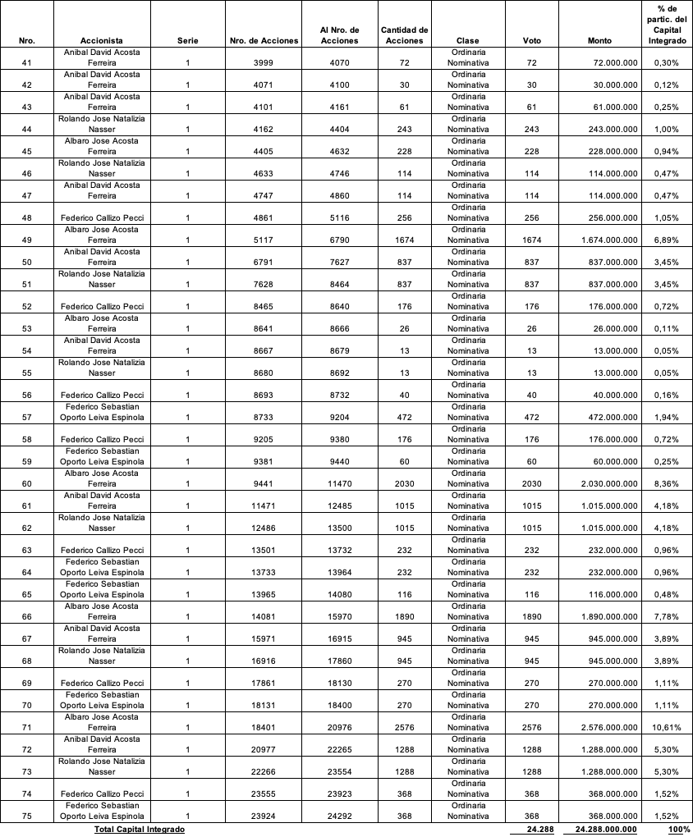
CUADRO DEL CAPITAL INTEGRADO

CUADRO DEL CAPITAL SUSCRIPTO

